注意点
申請時の必要書類の 施工状況報告書の”様式” について
①施工状況報告書の表紙
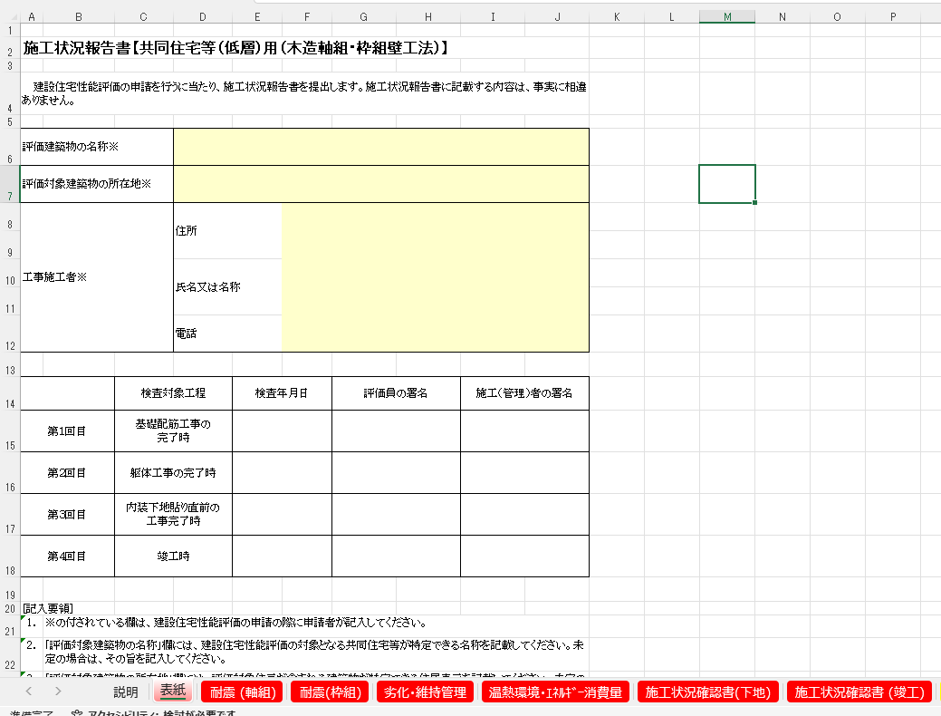

入力して下さい。

ここは、検査時に
記入する欄ですので、
未記入でお願いします。

表紙～必須項目（構造は軸組か枠組）、
選択している項目のシートを
PDF出力してご提出下さい。

②施工状況報告書
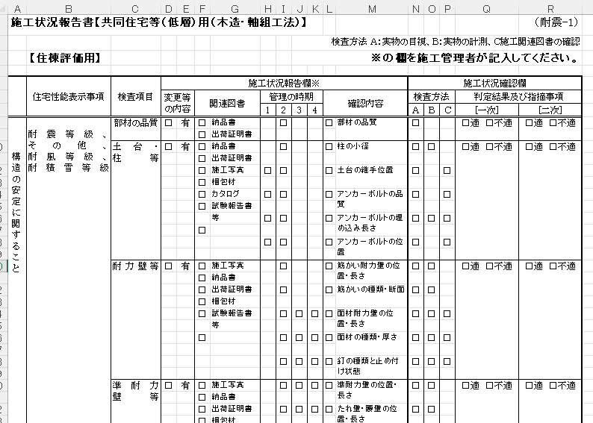

申請時の必要書類は、
施工状況報告書の”様式”ですので、このﾁｪｯｸ欄は、未ﾁｪｯｸでご提出下さい。
検査時に、検査員に提出する際は、ﾁｪｯｸを入れたものをご提出下さい。
ここは、検査時に検査員が
記入する欄ですので、
未記入でお願いします。

